処理概要
プロジェクト名 |  |  |  |  |  |  | 業務名 |  |  |  |  | システム名 | 画面ID | 画面名 |  |  | 作成日 | 作成者 | 更新日 | 更新者
EC_Site |  |  |  |  |  |  | EC_Site |  |  |  |  | EC_Siteシステム |  | アカウント_my_page_画面 |  |  |  | ジャカ、ウンビ

1.処理概要
店舗別の売上予測を表示する画面

2.画面レイアウト

 | 【ホーム_select_画面】

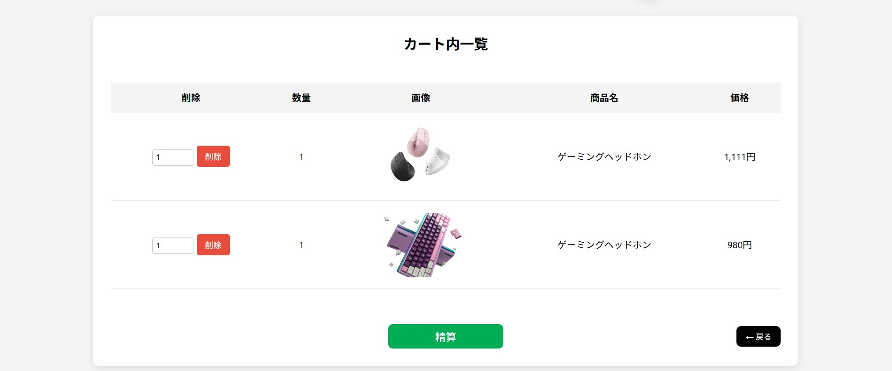

①

③

⑧
⑨
⑤
②
⑥
④

⑦
⑩

3.操作概要

 | 初期表示： |  | ユーザーのカートを表示される画面。
 | アクション |  | ① | 合計商品数表示 |  |  | ： | 【オーダー_rekishi__画面と同じ】
 |  |  | ② | 商品の数 |  |  | ： | ユーザーが注文した商品の数
 |  |  | ③ | 注文リストのタイトル |  |  | ： | 【オーダー_rekishi__画面と同じ】
 |  |  | ④ | 商品名 |  |  | ： | 【オーダー_rekishi__画面と同じ】
 |  |  | ⑤ | 単価 |  |  | ： | 【オーダー_rekishi__画面と同じ】
 |  |  | ⑥ | 数量 |  |  | ： | 【オーダー_rekishi__画面と同じ】
 |  |  | ⑦ | 精算ボタン |  |  | ： | お支払い画面へ移動／決済画面へ
 |  |  | ⑧ | 画像 |  |  | ： | 【オーダー_rekishi__画面と同じ】
 |  |  | ⑨ | 削除＿ボタン |  |  | ： | 【オーダー_rekishi__画面と同じ】
 |  |  | ⑩ | 戻る＿ボタン |  |  | ： | 【オーダー_rekishi__画面と同じ】

 | 画面離脱時： |  | 特になし

4.オブジェクト構成
本画面で利用するオブジェクトのCRUDは以下の通り。
No |  | オブジェクト名 |  |  | API参照名 |  |  |  | CRUD |  |  | コメント
1 |  | 商品の数 |  |  | 数量 |  |  |  |  | R | U | 注文詳細またはカート内商品の数量を取得・表示
2 |  | 精算ボタン |  |  | payment.jsp |  |  |  | C | R |  | 購入確定処理、決済ページ（payment.jsp）への遷移

5.メッセージ一覧
本画面で利用するメッセージは以下の通り
No |  | メッセージID |  |  |  | 種別 |  |  | メッセージ |  |  |  |  | 表示方法 |  | 説明

6.アクター（利用者）
本画面で利用するメッセージは以下の通り
No |  | 利用部門 |  |  | プロファイル名 |  |  |  |  |  |  | Salesforceライセンス |  |  | 説明（権限制御）

画面レイアウト
プロジェクト名 |  | 業務名 | システム名 | 画面ID | 画面名 | 作成日 | 作成者 | 更新日 | 更新者
EC_Site |  | EC_Site | EC_Siteシステム |  | アカウント_my_page_画面

画面レイアウト

 | 【ホーム_select_画面】

①

③

⑧
⑨
⑤
②
⑥
④

⑦
⑩

